Bom材料清单模板
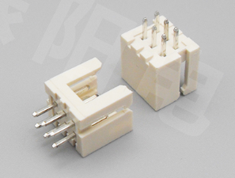
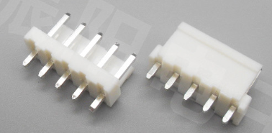
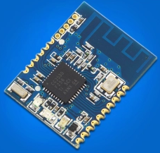
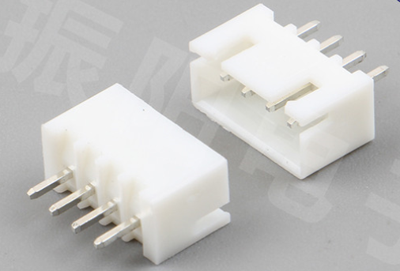
序号 | 位号 | 规格参数 | 封装代号 | 数量 | 料号 | 库存编码 | 制造商 | 关键程度 | 备注 | 数量 | 备注 | 金额 | 回复
1 | C1, C2, C4, C11, C30, C38, C39, C51, C54, C68, C70 | 150pF (151) 5% 50V | LC-0603_C | 11 | CL10C151JB8NNNC |  | SAMSUNG(三星) | C |  | 75 |  | 25
2 | C5, C6, C7, C8, C13, C14, C15, C20, C21, C22, C31, C35, C37, C43, C47, C52, C55, C56, C58, C59, C60, C61, C63, C66, C69, C71 | 100nF (104) 10% 50V | LC-0603_C | 26 | CC0603KRX7R9BB104 |  | YAGEO(国巨) | C |  | 150 |  | 43
3 | C18, C19 | 15pF (150) 5% 50V | LC-0603_C | 2 | CL10C150JB8NNNC |  | SAMSUNG(三星) | C |  | 30 |  | 13
4 | C57 | 2.2nF (222) 10% 50V | LC-0603_C | 1 | CC0603KRX7R9BB222 |  | YAGEO(国巨) |  |  | 25 |  | 12
5 | C9, C17, C32, C33, C42, C44, C45, C46, C53, C62 | 22uF (226) 20% 16V | LC-0805_C | 10 | CL21A226MAQNNNE |  | SAMSUNG(三星) | C |  | 70 | 最高10V | 42 | 麻烦再看一下，之间你们也带买过
6 | C10, C12, C24, C25, C28, C36 | 10uF (106) 10% 50V | LC-1206_C | 6 | CL31A106KBHNNNE |  | SAMSUNG(三星) | C |  | 30 |  | 18
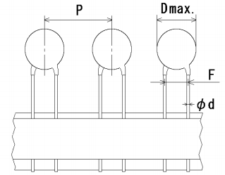
7 | C27, C40 | 220pF | RCC-DE1B3-ANGUI | 2 | DE1B3KX221KN4AP01F |  | Murata | B |  | 10 |  | 17
8 | C34 | 10uF (106) ±10% 16V | LC-CASE-A_3216 | 1 | TAJA106K016RNJ |  | AVX | C |  | 5 |  | 9
9 | C23 | 47uF 20% 50V | RCC-AL-EC-6.3*7.7-TH | 1 | CS1H470M-CRE77 |  |  | C |  | 5 |  | 10
10 | C3 | 100uF(107)±20% 16V | RCCT-6032C | 1 | TAJC107M016RNJ |  | AVX | C |  | 5 | KEMET | 30
11 | R5, R6, R12, R42, R43, R44, R57, R59, R60, R80, R89, R97, R103, R104 | 4.7KΩ (4701) ±1% | LC-0603_R | 14 | 0603WAF4701T5E |  | 厚声 | C |  | 90 |  | 5
12 | R2, R30, R38, R41, R53, R75, R64 | 1KΩ (1001) ±1% | LC-0603_R | 7 | 0603WAF1001T5E |  | 厚声 | C |  | 55 |  | 5
13 | R3, R4, R11, R13, R14, R15, R16, R18, R19, R20, R33, R35, R36, R48, R79, R87 | 33Ω (33R0) ±1% | LC-0603_R | 16 | 0603WAF330JT5E |  | 厚声 | C |  | 100 |  | 5
14 | R1, R17, R24, R37, R39, R40, R74, R95 | 10KΩ (1002) ±1% | LC-0603_R | 8 | 0603WAF1002T5E |  | 厚声 | C |  | 60 |  | 5
15 | R47, R58, R76, R77 | 3.3KΩ (3301) ±1% | LC-0603_R | 4 | 0603WAF3301T5E |  | 厚声 | C |  | 40 |  | 5
16 | R61, R78, R54 | 47KΩ (4702) ±1% | LC-0603_R | 3 | 0603WAF4702T5E |  | 厚声 | C |  | 35 |  | 5
17 | R23, R26, R29, R45, R51 | 200KΩ (2003) ±1% | LC-0603_R | 5 | 0603WAF2003T5E |  | 厚声 | C |  | 45 |  | 5
18 | R25 | 40.2KΩ (4022) ±1% | LC-0603_R | 1 | 0603WAF4022T5E |  | 厚声 | C |  | 25 |  | 5
19 | R28, R69, R101 | 100KΩ (1003) ±1% | LC-0603_R | 3 | 0603WAF1003T5E |  | 厚声 | C |  | 35 |  | 5
20 | R99 | 15KΩ (1502) ±1% | LC-0603_R | 1 | 0603WAF1502T5E |  | 厚声 | C |  | 25 |  | 5
21 | R55, R102 | 33KΩ (3302) ±1% | LC-0603_R | 2 | 0603WAF3302T5E |  | 厚声 | C |  | 30 |  | 5
22 | R67 | 300KΩ (3003) ±1% | LC-0603_R | 1 | 0603WAF3003T5E |  | 厚声 | C |  | 25 |  | 5
23 | R52, R63, R92 | 10Ω (10R0) ±1% | LC-0603_R | 3 | 0603WAF100T5E |  | 厚声 | C |  | 35 |  | 5
24 | R46, R50, R65, R66 | 1.2MΩ (1204) ±1% | LC-1206_R | 4 | 1206W4F1204T5E |  | 厚声 | C |  | 20 |  | 5
25 | F1 | 1206L110TH | RCF1206TH | 1 | 1206L110THYR |  | LittleFuse | B |  | 5 |  | 20
26 | B2 | 60R | LC-0805_L | 1 | BLM21PG600SN1 |  | muRata(村田) | C |  | 25 |  | 13
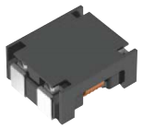
27 | L1 | ACM7060 | ACM7060 | 1 | ACM7060-701-2PL-TL01 |  | TDK | C |  | 5 |  | 48
28 | L2 | 15uH/2A/20% | RCL-040402-2TH | 1 | FNR5040S150MT |  | 长江微电 | C |  | 5 |  | 10
29 | D1, D2, D7, D11 | PESD5V0L1BA | RCD-SOD323-N | 4 | PESD5V0L1BA |  | nexperia | B |  | 20 |  | 44
30 | D3 | US1M | LC-SMA(DO-214AC)_S1 | 1 | US1M |  | MDD | C |  | 5 |  | 7
31 | D8 | SMBJ18CA | RCD-DO-214AAC-D | 1 | SMBJ18CA |  | LittleFuse | B |  | 5 | VISHAY | 9
32 | D9 | SS310 | LC-SMA(DO-214AC)_S1 | 1 | SS310 |  | MDD | C |  | 5 |  | 9
33 | LED1 | 0603贴片红色LED | LC-0603_LED_S1 | 1 |  |  |  | C |  | 25 |  | 11
34 | LED2 | 0603贴片绿色LED | LC-0603_LED_S1 | 1 |  |  |  | C |  | 25 |  | 11
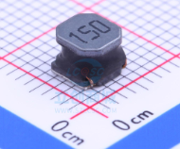
35 | LED3 | 0603贴片黄色LED | LC-0603_LED_S1 | 1 |  |  |  | C |  | 25 |  | 11
36 | Q2, Q4, Q6 | MMBT3904 | LC-SOT-23(SOT-23-3) | 3 | MMBT3904 |  | ON | C |  | 15 | CJ | 15
37 | Q3 | STN3NF06L | LC-SOT-223 | 1 | STN3NF06L |  | ST | C | 型号待定 | 5 |  | 30
38 | Q5 | AO3401A | LC-SOT-23-3L | 1 | AO3401A |  | HOTTECH | C |  | 5 | AOS | 14
39 | RV1 | 10D180K | RCRV-10DXXXK | 1 | 10D180K |  | RUILON | A |  | 5 |  | 11
40 | U1 | SRV05-4-P-T7 | LC-SOT-23-6 | 1 | SRV05-4-P-T7 |  | PROTEK | B |  | 5 |  | 15
41 | U2, U10 | TXB0106PWR | RCIC-TSSOP16 | 2 | TXB0106PWR |  | TI | C |  | 10 |  | 275
42 | U3 | AMS1117-3.3 | LC-SOT-223 | 1 | AMS1117-3.3 |  | AMS | A |  | 5 |  | 10
43 | U4 | ATmega2560-16AU | RCIC-TQFP-100 | 1 | ATmega2560-16AU |  | Atmel | A |  | 5 |  | 339
44 | U7 | MP2560 | LC-SOIC-8_EP_150mil | 1 | MP2560DN |  | MPS | A |  | 5 | MP2560DN-LF-Z | 49
45 | U8,U11 | DL-LN33 | RCM-DL-LN33 | 2 | DL-LN33 |  | 深联创新 | A | 购买链接：https://item.taobao.com/item.htm?spm=a1z09.2.0.0.fd222e8dal2Nc2&id=534185723526&_u=b2k4mmr92f7 注意：仅模块，不需要底板，实物如下图所示。 | 10 | 代购含运费 | 529 | 不需购买
46 | U5 | TL431IDBZR | RC-SOT-23 | 1 | TL431IDBZR |  | TI |  |  | 5 |  | 17
47 | U9 | MPU6050 | RCIC-QFN24 | 1 | MPU6050 |  | InvenSense |  |  | 5 |  | 129
48 | U13 | LM358 | LC-SOIC-8_150mil | 1 | LM358 |  | TI |  |  | 5 |  | 9
49 | U14 | MCP4725A0T | RCIC-SOT-23-6 | 1 | MCP4725A0T |  | MicroChip |  |  | 5 | MCP4725A0T-E/CH | 53
50 | U15 | W25Q128FVSIG | LC-SOIC-8_208mil | 1 | W25Q128FVSIG |  | WinBond |  |  | 5 |  | 70
51 | Y1 | 16MHZ 9PF 10PPM | LC-SMD-3225_4P | 1 | X322516MLB4SI |  | YXC扬兴科技 | B | 四角无源(贴片) | 5 |  | 10
52 | J1 | PWR_INTERFACE VH3.96-4P直脚针座 | RCJ3.96-4CA | 1 | VHB（单排四针）VH3.96-4P直脚针座 |  | 德利来 | C | VH3.96直脚针座（直针 立式）如下图所示，不同引脚的针座，规格都是一致的，只是引脚数不一样。详细规格参见“参考物料规格”一页 | 5 | 国产 | 5
53 | J5, J10 | SWVALUE1_Interface,PWR24V_Interface VH3.96-2P直脚针座 | RCJ3.96-2CA | 2 | VHB（单排两针）VH3.96-2P直脚针座 |  | 德利来 | C | 参考第41项物料 | 10 | 国产 | 5
54 | J12 | PWR24V_CTRL_Interface XH2.54-2P直脚针座 | RCJ-XH2.54-2P | 1 | XH(单排两针) XH2.54-2P直脚针座 |  | 德利来 |  |  | 5 | 国产 | 5
55 | J2, J13, J14 | FootSwitch_Interface,PWRSW_Interface,TempSense_Interface XH2.54-3P直脚针座 | RCJ-XH2.54-3P | 3 | XH(单排三针) XH2.54-3P直脚针座 |  | 德利来 | C | 接插件强度可靠,耐温型,米黄色。XH2.54直脚针座（直针 立式）如图所示，不同引脚的针座，规格都是一致的，只是引脚数不一样，详细规格参见“参考物料规格”一页。 | 15 | 国产 | 10
56 | J8, J9 | PM_Interface,PVALUE_INTERFACE XH2.54-4P直脚针座 | RCJ-XH2.54-4P | 2 | XH(单排四针) XH2.54-4P直脚针座 |  | 德利来 |  |  | 10 | 国产 | 9
57 | J4 | MOT_INTERFACE XH2.54-6P直脚针座 | RCJ-XH2.54-6P | 1 | XH(单排六针) XH2.54-6P直脚针座 |  | 德利来 | C |  | 5 | 国产 | 6
58 | J3, J6, J11 | LCD_INTERFACE,SUB_INTERFACE,RFID_INTERFACE XH2.54-8P直脚针座 | RCJ-XH2.54-8P | 3 | XH(单排八针) XH2.54-8P直脚针座 |  | 德利来 | C |  | 15 | 国产 | 18
59 | JT2 | SWD_PORT_2.54*3*2 XHD2.5-3P直脚针座 | RCJ2.5-2X3CA | 1 | XHD(双排六针) XHD2.5-3P直脚针座 |  | 振阳电子 | C | XHD直脚针座（双排直针2.54mm间距 立式）如下图所示，实物是双排6针，详细规格参见“参考物料规格”一页。 | 5 | 需要提供链接代购
60 | J7 | / | RCJ1.27-1X6CA | 1 | / | / | / | / | NC（不焊接） | 5 |  | 1586
61 | C49 | / | LC-0603_C | 1 | / | / | / | / | NC（不焊接） | 5
62 | R27, R56, R62 | / | LC-0603_R | 3 | / | / | / | / | NC（不焊接） | 15
63 | MARK1, MARK2, MARK3 | MARK | RCTOOL_MARK | 3 | / | / | / | / | NC（不焊接） | 15
64 | TP1, TP2 | Test Point | RCTOOL-TPB | 2 | / | / | / | / | NC（不焊接） | 10

参考物料规格
接插件的规格
VH3.96 直脚针座的规格

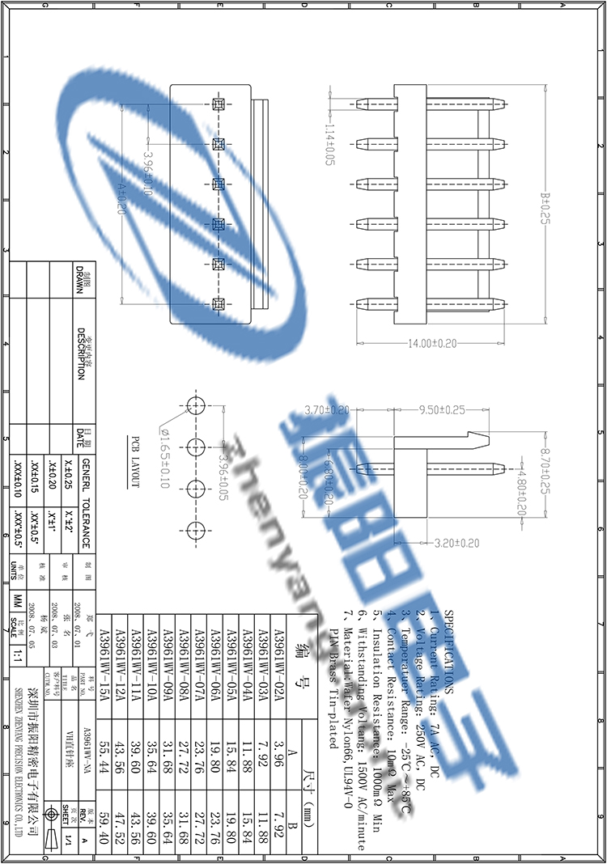

备注：

XH2.54 直脚针座的规格

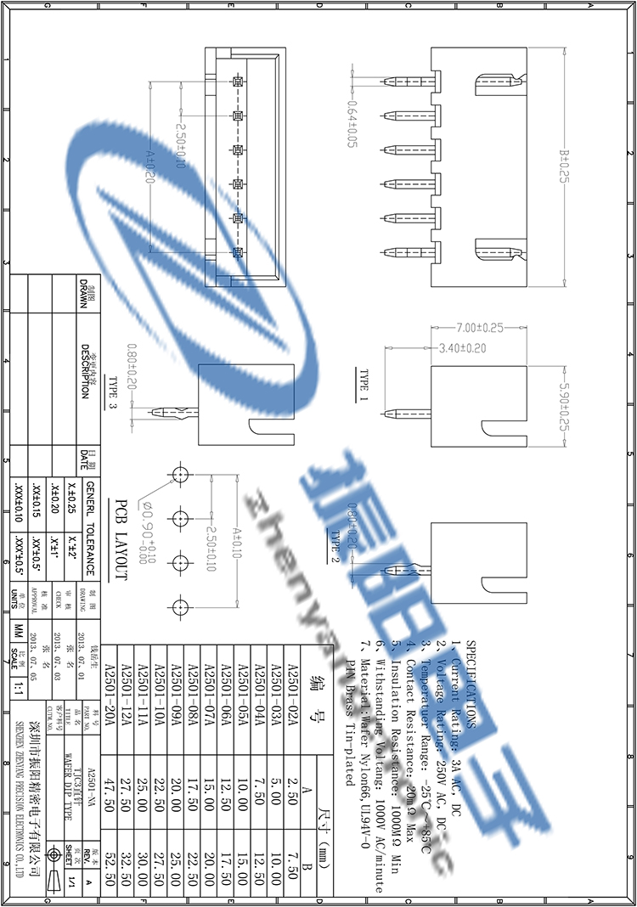

备注：

XDH2.54 直脚针座的规格

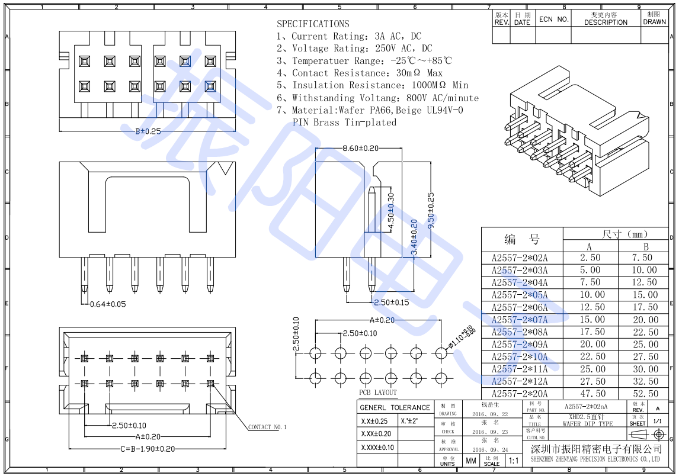

备注：

